상품제안서
플레오맥스 블루투스 골전도 이어폰 | 상품코드: F18062

 |  |  |  |  |  |  | 02-412-0044 | www.easy1.co.kr
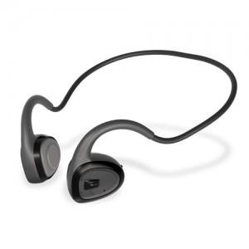

【상세/제작정보】

【인쇄/포장옵션】 | 스티커 / 포장지포장

【공급단가】 | 수량 | 20~ | 50~ | 100~ | 200~ | 500~
*VAT별도 | 단가 | 35,100원 | 34,560원 | 33,750원 | 32,400원 | 31,050원

【상품 URL】 | https://dev.easy1.co.kr:443/src/goods_detail.php?gdno=18062

